Normograma
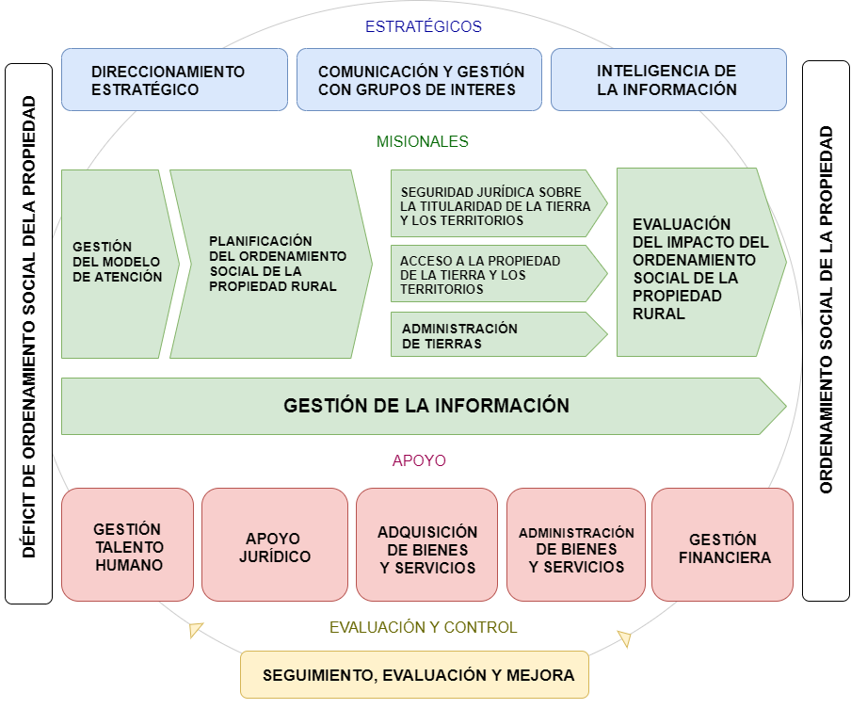
 |  |  |  |  |  | 1. Direccionamiento estratégico
 |  |  |  |  |  | 2. Comunicación con grupos de interés
 |  |  |  |  |  | 3. Inteligencia de la información
 |  |  |  |  |  | 4. Gestión del modelo de atención
 |  |  |  |  |  | 5. Planificación del ordenamiento social de la propiedad
 |  |  |  |  |  | 6. Seguridad jurídica sobre la titularidad de la tierra y los territorios
 |  |  |  |  |  | 7. Acceso a la propiedad de la tierra y los territorios
 |  |  |  |  |  | 8. Administración de tierras
 |  |  |  |  |  | 9. Evaluación del impacto del ordenamiento social de la propiedad
 |  |  |  |  |  | 10. Gestión de la información
 |  |  |  |  |  | 11. Gestión del talento humano
 |  |  |  |  |  | 12. Apoyo Jurídico
 |  |  |  |  |  | 13. Adquisición de bienes y servicios
 |  |  |  |  |  | 14. Administración de bienes y servicios
 |  |  |  |  |  | 15. Administración financiera
 |  |  |  |  |  | 16. Seguimiento, evaluación y mejora

ELABORÓ |  | REVISÓ | Gabriel Fernando Carvajal Campos | APROBÓ

CARGO | Contratista | CARGO | Contratista | CARGO | JEFE DE OFICINA JURÍDICA

FIRMA |  | FIRMA |  | FIRMA

FECHA |  | FECHA |  | FECHA

